프로세스
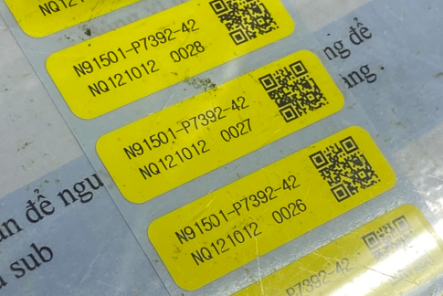
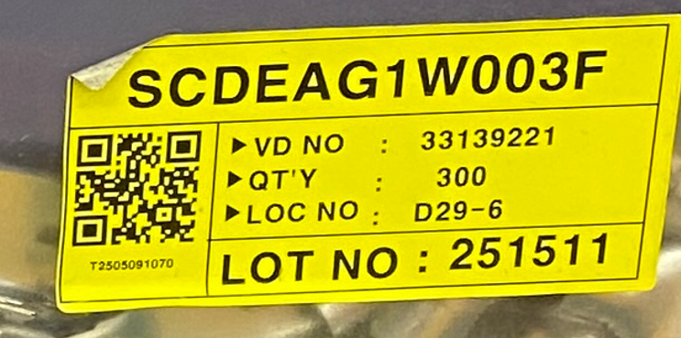
설비점검 1. 일상점검 : 일일 설비 상태 점검 2. 설비보전 점검 : 부품 수명관리, 세척 관리 등 |  |  |  |  |  |  | 작업방법 1. 수작업 2. 자동 : 장비에 작업수량, 작업조건 입력 후 자재(반제품)을 투입하면 자동으로 생성 됨 3. 반자동 : 장비에 작업 조건을 입력하되, 작업자가 자재(반제품)를 하나씩 투입하며, 수동으로 구동
공정 | 라벨발행 | 관리 항목 | ERP IF UP | ERP DOWN | 자재투입 | 작업방법 | 설비 | 설비 IF | 인터락 | PC | PDA | 검사항목 확인 | 비고
IQC | 자재라벨발행 하단참조 -상세 사이즈 확인 및 전달 | 작업자, 검사일, 항목별 IQC 검사결과 자재 LOT 및 바코드 정보 자재 생산일, PO 매핑 정보 확인 |  |  |  |  |  |  |  | O |  | 담당자 미정 : 모델별 검사항목, 상하한치 특정기준 적합 여부를 기준정보로 관리 검사형태 : 샘플검사, 무검사, 전수검사 | 품목별 IQC 검사항목 관리 프로그램 필요
자재입고 |  | IQC 여부 확인, 수입품일 경우 불량도 입고 처리 ( IQC 파괴검사 샘플 사용량에 대한 입고여부 확인 필요 : 현업확인 필요) 창고, 로케이션 별 적치 내용 관리 | PO 정보 | 입고 정보 |  |  |  |  | IQC 미실시 | O | O | 손경모 부장 | 수명관리 프로그램 필요
작업지시 발행 |  | 완제품 기준 각 반제품 작업지시 자동 생성 각 반제품 작업지시도 발행 가능 | 작업지시
자재불출 | 벌크자재의 경우 분할 라벨 발행 | 선입선출 (입고일 기준) 수명체크 ㅇ 수명연장 ->수명검사 수량(기타출고) 작업지시 BOM 기준 출고 작업자, 작업시점 확인 |  | 불출 정보 |  |  |  |  | IQC 불량품 유효기간 만료자재 | O | O |  | 예시 분할 (1000 -> 700, 300) 1000개 시리얼은 사용중지 두개의 분할된 새 시리얼 생성 분할된 시리얼은 상위 시리얼 정보 저장 (DATABASE)
자재반납 |  | THN 공장의 경우 현장 불출된 자재 반납 없음 생산현장 내 별도 보관 (생산현장 내 자재 보관 로케이션 필요)
와이어 절단 | 생산라벨발행 (묶음) - 상세 양식 추후 전달 | 작업지시상의 최초공정 설비 동작조건 데이터 입력 (직접입력) 작업자, 작업시점, 장착 자재확인 설비 일상점검 여부 확인 소모성 설비부품 사용횟수 확인 품목정보 기준정보에 명시된 묶음 수량 단위로 시리얼 생성 기준정보보다 적게는 묶음이 가능하나 초과는 안됨 |  |  | O | 자동 | O | 관리항목 조건 충족시 설비가동 #설비 가동 외 인터페이스 미확정 | 설비 일상점검 미실시 설비부품 사용제한 횟수 초과 자재 미일치 | O |  |  | 소모성 설비 부품확인을 위해 부위별로 QR코드로 부품코드부착
편조체 절단 (피복, 쉴드 탈피) |  | 설비 동작조건 데이터 입력 (직접입력) 설비 일상점검 여부 확인 작업자, 작업시점 |  |  |  | 반자동 | O |  | 설비 일상점검 미실시 설비부품 사용제한 횟수 초과 공정순서 미일치 | O
준비공정 | 조립형태로 진행 될경우 생산라벨 발행 (개별) - 하단 사진 참조 - 상세 사이즈는 확인후 전달 | 작업자, 자재확인 *준비공정에서 회선들이 합쳐지는 품목은 개별라벨 발행 필요 |  |  | △ 모델에 따라 다름 | 수작업 |  |  | 자재 미일치 공정순서 미일치 | O
압착(육각) |  | 설비 동작조건 데이터 입력 (직접입력) 설비 일상점검 여부 확인 소모성 설비부품 사용횟수 확인 및입력 작업자, 작업시점, 자재확인 Sample 제작 및 테스트 배럴 검사, 인장력검사 (파괴) |  |  | O | 반자동 | O |  | 샘플검사 양품조건 미충족 설비 일상점검 미실시 설비부품 사용제한 횟수 초과 자재 미일치 공정순서 미일치 | O |  |  | 소모성 설비 부품확인을 위해 부위별로 QR코드로 부품코드부착
부자재 삽입 |  | 작업자, 작업시점, 자재확인 |  |  | O | 수작업 |  |  | 자재 미일치 공정순서 미일치 | O
압착 / 초음파 융착 |  | 설비 동작조건 데이터 입력 (직접입력) 설비 일상점검 여부 확인 작업자, 작업시점, 자재확인 소모성 설비부품 사용횟수 확인 * Sample 제작 및 테스트 배럴 검사, 인장력검사 (파괴) |  |  | O | 반자동 | O | 1. 설비 테스트 가동 : 관리항목 조건 충족시 설비가동 2: 설비 가동 : 관리항목 조건 충족 및 배럴, 인장력 검사 조건 충족 시 가동 #설비 가동 외 인터페이스 미확정 | 샘플검사 양품조건 미충족 설비 일상점검 미실시 설비부품 사용제한 횟수 초과 자재 미일치 공정순서 미일치 | O
단자검사 |  | 단순 확인 검사 (육안검사) 작업자, 작업시점 확인 |  |  | O | 수작업 |  |  | 공정순서 미일치 | O
조립 | 생산라벨발행 (개별) | 각 반제품 파트를 조합하여 완제품 라벨 발행 |  |  | O | 수작업 |  |  | 자재 미일치 공정순서 미일치 | O
통합검사 | 품질합격 라벨출력 (고객사용) 양식 확인 필요 - 손경모 부장 확인 예정 | 통합검사 실행 (지그) 설비 일상점검 여부 확인 소모성 설비부품 사용횟수 확인 합격시 품질합격 라벨출력 (최종고객사 요구에 맞춤) 작업자, 작업시점 확인 |  |  |  | 반자동 | O | 설비가동 : 관리항목 조건 충족 및 마스터 샘플(양품, 불량) 검사 후 문제 없을시 설비 가동 | 마스터 샘플 검사 미 충족시 자재 미일치 공정순서 미일치 설비 일상점검 미실시 설비부품 사용제한 횟수 초과 | O |  | 측정 항목 및 정상 범위 값 확인 : 담당자 미정 (문의 예정) | 소모성 설비 부품확인을 위해 부위별로 QR코드로 부품코드부착
외관검사 |  | 고객사 기준에 따른 외관검사 작업자, 작업시점 확인 | 생산실적 |  |  | 수작업 |  |  | 공정순서 미일치 | O
제품포장 | 1회용 박스포장시 박스바코드 필요 | 박스, 대차 바코드 정보 박스내 제품 정보, 포장시점 및 작업자 |  |  |  | 수작업 |  |  | 공정순서 미일치 제품 혼입 | O
제품출하 |  | 출하지시 입력 (납품처, 품목, 수량) 출하지시에 따른 제품 출하 (포장 박스 바코드 스캔) |  |  |  |  |  |  |  | O | O
재작업 |  | 재작업 내용만 남김 (직접 입력) 불량시 폐기
샘플 인장력 테스트 (비정규 공정) |  | 압착공정 : 압착 샘플 인장력 검사 |  |  |  | 반자동 |  | 인장력 데이터 (설비 확정 시 확인) |  | O |  | 측정 정상 범위 값 확인 : 담당자 미정
샘플 압착 배럴 테스트 (비정규 공정) |  | 압착공정 : 압착 배럴 측정 |  |  |  | 반자동 |  | 배럴 데이터 (설비 확정 시 확인) |  | O |  | 측정 정상 범위 값 확인 : 담당자 미정

* 재고관리 필수
* 각 설비에는 공정-설비 확인을 위해 설비코드 QR 부착, 공정-설비 매핑 관리 프로그램 필요
* 설비 및 설비파트 관리 프로그램 필요
* 모든 작업실적 수량 입력시 양품과 불량수량을 구분하여 저장
* 불량품은 자재가 투입 된것으로 간주

개별 바코드 양식 |  |  |  |  | 자재바코드 양식
파트넘버 |  |  |  |  | 품번, 밴더코드, 수량, 적재로케이션, 시리얼 번호
작업지시 | 시퀀스(

필요프로그램_원본
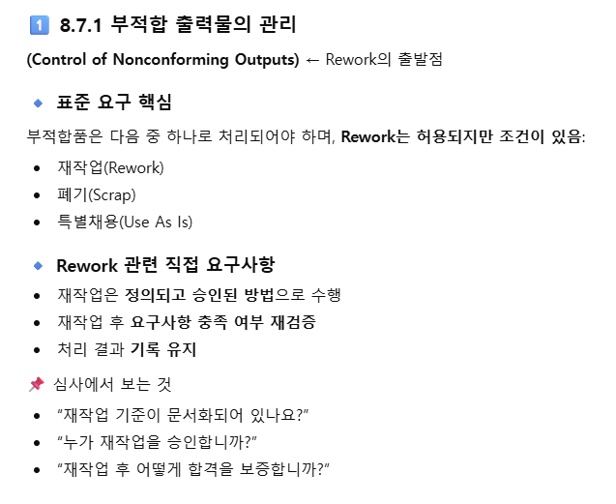
* 사용자, 메뉴, 트랜젝션, 권한, 언어설정 등과 같은 시스템 프로그램 제외 (그대로 사용),
 | 1차 개발 : THN 제품 생산 대응 가능한 최소한의 프로그램 개발 - PC: 39(12) / PDA :3(2) -> THN 승인에 초점
 | 2차 개발 : 사내 관리용 및 보완 프로그램 추가기능 개발, 설비 인터페이스 개발 (재작업, 자재재고 실사, 반품, 설비 인터페이스)
 | 3차 개발 : ERP 데이터 인터페이스

1차 개발 프로그램 목록
구분 | 프로그램 명 | 현재 프로그램 (ESS MES) 보완 후 재활용 여부 | 플랫폼 | 프로그램 입력 및 관리 데이터 | 출력물(PRINT)
기준정보 | 품목 정보 | O | PC | 품명코드, 품목명, 품목유형(자재, 반제품, 제품), 재고단위(UOM), 자재수명, 포장단위
 | BOM 정보 | O | PC | 품목별 BOM 소요자재 관리
 | 라우팅 정보 |  | PC | 품목별 공정 라우팅 정보, 작업 정보 (전선길이, 탈피값, 압착값, 융착조건)
 | 공정 정보 |  | PC | 공정코드, 공정명, 공정분류(수작업, 가공, 단순검사, 장비검사) , 사용여부
 | 작업자 정보 (유저X) |  | PC | 작업자 코드, 작업자 이름, 사용 여부, 접근가능 공정 (공정코드) - 로그인 유저와 별개 | 작업자 코드 QR
 | 품목별 IQC 항목 |  | PC | 품목별 IQC 항목 및 조건값, 유수명자재 재검사 항목 및 조건값
 | 설비 정보 |  | PC | 설비코드, 설비명, 소모성 설비 부품 목록 및 수명, 사용공정 매핑 | 설비코드 QR, 소모성설비부품QR
 | 설비별 일상/정기 점검 항목 |  | PC | 설비별 일상, 정기점검 관리 항목 입력 | 설비 점검 포인트 부착용 QR
 | 포장박스, 대차정보 |  | PC | 포장/대차 박스 일련번호, 현재상태, 사용여부
 | 창고/로케이션 정보 | O | PC | 창고코드, 창고명, 사용여부
 | 작업지도서 관리 |  | PC | 품목별 공정 작업지도서 관리 - 이미지 파일 업로드
자재 | PO 관리 |  | PC | PO 정보 관리 - PO 번호, PO 상세번호, 생성일, 구매유형, 상태, 거래처(밴더), 품목, 수량, 상태
 | PO 현황 |  | PC | PO 대비 입고 정보
 | IQC 실적 입력 |  | PC | 작업자, IQC 항목별 판정 정보, 자재 로트번호, 자재업체 바코드 | 자재라벨
 | IQC 이력 조회 |  | PC | IQC 검사 이력 조회
 | 자재입고 | O | PC, PDA | 작업자, 창고, 로케이션 정보, 자재 시리얼
 | 자재불출(출고, 이동) | O (PDA) | PC, PDA | 작업자, 출고유형, 이동 창고(로케이션) 정보, 자재시리얼, 자재품목, 작업지시
 | 자재분할 | O | PC | 작업자 , 시리얼정보(원래시리얼), 분할된 시리얼 정보 | 분할된 자재 라벨
 | 자재수불조회 | O | PC | 자재 입출고 현황 조회
 | 자재현재고조회 | O | PC | 창고 및 로케이션 별, 품목별 재고 조회, 유효기간 도래 자재 조회, 유효기간 근접(만료 10일전), 만료 자재 시각적 표시 (근접 : 배경 노란색 / 만료 : 배경 붉은색)
 | 유수명자재관리 |  | PC | 유효기간 만료 자재 재검사 판정 자료 입력
생산 | 작업지시 생성 |  | PC | 품목정보, 작업수량, 작업 시작일 (작업지시는 완제품 기준으로 각 반제품 작업지시 동시 생성, 반제품 단위도 생성가능) | 작업지시서 자재불출요청서 (BOM 기반 필요자재 목록)
 | 작업지시 진행현황 |  | PC | 작업지시 상태, 작업진행 현황 조회
 | 실적입력 타입 1 (수작업 공정) - 설비 설정 정보 불필요 |  | PC | 공정에 맞는 설비인지 확인(설비 QR 스캔) 후 시작 작업지시 번호, 작업품목, 작업수량, 작업자 (1인이상 입력 가능), 투입자재, 작업일시, 작업설비 저장 작업지도서 표시 해당공정 : 준비작업, 조립 | 반제품 코드가 바뀌는 지점에서 생산라벨 발행
 | 실적입력 타입 2 (가공 공정) - 설비 설정 정보 필요 |  | PC | 공정에 맞는 설비인지 확인(설비 QR 스캔) 후 해당 설비 생산품 변경 시 혹은 작업지시 변경시 샘플 제작, 검사 후 합격 후 (검사 이력 저장 필요) 설비 일상점검 여부, 설비 정기점검 여부, 설비, 설비설정값, 소모성 설비부품, 자재 확인 후 시작 작업지시 번호, 작업품목, 작업수량, 작업자 (1인이상 입력 가능), 투입자재, 작업설비, 작업일시, 소모성 설비 부품 사용횟수 저장 작업 지도서 표시 해당공정 : 전선절단, 편도체절단, 압착, 융착) | 반제품 코드가 바뀌는 지점에서 생산라벨 발행
 | 실적입력 타입 3 (검사 공정 - 단순검사) - 설비 설정 정보 불필요 |  | PC | 공정에 맞는 설비인지 확인(설비 QR 스캔) 후 시작 작업지시 번호, 작업품목, 작업수량, 작업자 (1인이상 입력 가능), 투입자재, 작업일시, 작업설비, 검사 판정 저장 작업지도서 표시 해당공정 : 외관검사, 단자검사 | 반제품 코드가 바뀌는 지점에서 생산라벨 발행
 | 실적입력 타입 4 (검사 공정 - 검사장비) - 설비 설정 정보 필요 |  | PC | 공정에 맞는 설비인지 확인(설비 QR 스캔) 후 설비 일상점검 여부, 설비 정기점검 여부, 설비, 설비설정값, 소모성 설비부품 확인 후 시작 검사 항목 및 정상 범위 값 화면에 표시 작업지시번호, 검사판정, 작업자, 작업 일시, 작업설비, 소모설 설비 부품 사용횟수 저장 작업 지도서 표시 해당공정 : 통합검사 | QC합격라벨 (통합검사 합격시)
 | 반제품 샘플검사 이력 |  | PC | 작업지시번호, 작업자, 작업일시, 샘플검사 측정값 저장 (낱개단위)
 | 작업실적 조회 |  | PC | 작업일시, 작업공정, 작업지시, 작업수량, 양/불수량, 작업자 정보 조회
 | 제품 시리얼 이력 추적 |  | PC | 제품 시리얼 기준 공정 작업(설비, 작업자), 투입자재 시리얼 역전개 조회
 | 포장 | O | PC | 밀봉박스 일경우 품목정보 기준 포장 바코드 라벨 발행 (포장수량단위는 품목기준정보 참조) 포장 박스 스캔 후 제품 바코드 스캔, 제품 혼입 방지, 과포장 방지, 포장단위 이하 포장은 가능 대차, 플라스틱박스는 바코드 부착 후 반복 사용 작업자, 포장일시, 포장정보 저장 | 밀봉박스일 경우 포장 라벨 발행
 | 포장 실적 조회 | O | PC | 포장 품목, 포장수량, 포장일시, 작업자 정보 조회
 | 반제품, 제품 재고 현황 조회 | O | PC | 품목별, 포장별 제품, 반제품 현재고 조회
영업 | 출하지시 등록 |  | PC | 출하일, 품목, 수량, 납품처 정보 입력 | 출하지시서 발행 (출하지시번호 바코드)
 | 출하실적 등록 | O | PC | 출하지시 바코드 스캔, 제품 포장 바코드 스캔, 작업자 스캔 후 출하 처리
 | 출하지시/실적 조회 | O | PC | 출하 이력 조회
 |  |  | PC
설비 | 설비 일상점검 |  | PDA | 설비별 일상/정기 점검 항목 기준정보 기준 설비 일상 점검 - 검사주기 (일일)
 | 설비 정기점검 |  | PC | 설비별 일상/정기 점검 항목 기준정보 기준 설비 정기 점검 - 설비별 상이 (기준정보 참조), - 예 : 어플리캐이터 - 세척 (6개월 주기)
 | 설비 점검 이력 조회 |  | PC | 설비 일상/정기점검 내역 조회

IATF 16949 자동차 산업 품질경영시스템 국제표준

